Dashboard
STT | Test Suite Description | Step | Expect | Error | Status | Bugs
1 | Chọn menu “Dashboard” |  | 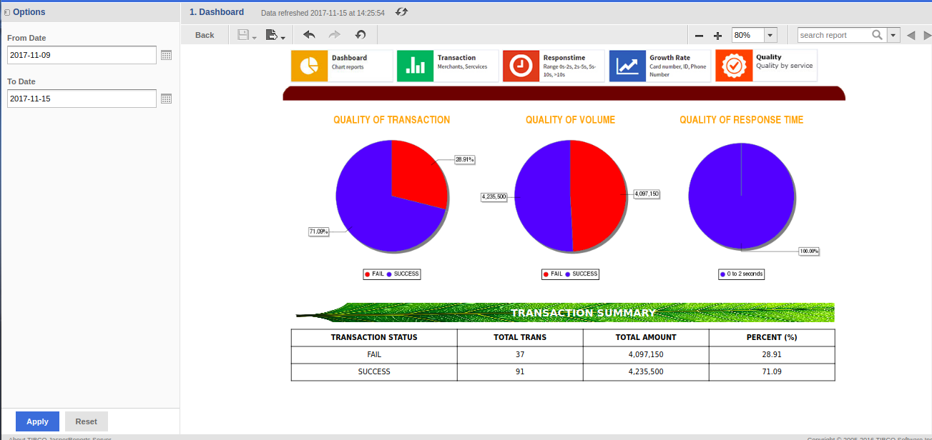 Display |  | pass
2 | Click button "Apply" Search default: From_Date: now()-6D To_Date: now() |  | 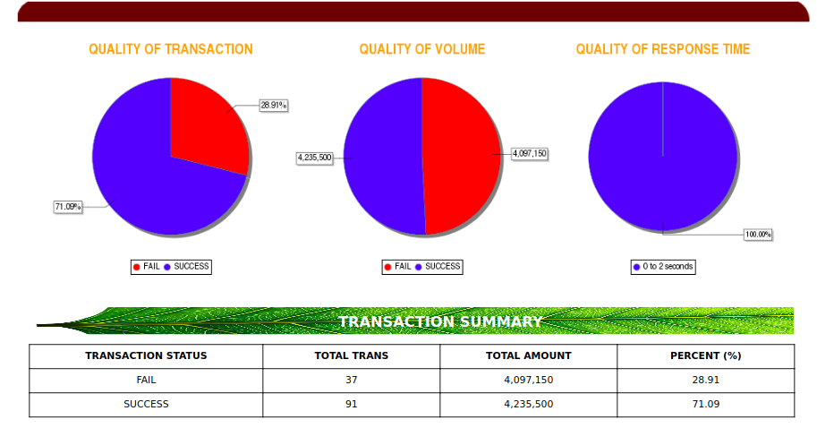 Display |  | pass
3 | Kiểm tra nhập ngày không hợp lệ trong From Date | 1. Nhập 1 ngày không hợp lệ vào trường From Date: ABC 2. Click [Apply] | Thông báo lỗi màu đỏ: Specify a valid value for type Date |  | pass
4 | Kiểm tra nhập ngày không hợp lệ trong To Date | 1. Nhập 1 ngày không hợp lệ vào trường From Date: ABC 2. Click [Apply] | Thông báo lỗi màu đỏ: Specify a valid value for type Date |  | pass
5 | Kiểm tra việc chấp nhận giá trị hợp lệ From Date | 1. Nhập 1 ngày hợp lệ theo định dạng: YYYY-MM-DD. Ví dụ: 2017-10-10 2. Click [Apply] | Không có thông báo lỗi và màn hình hiện thị data bên phía phải |  | pass
6 | Kiểm tra việc chấp nhận giá trị hợp lệ To Date | 1. Nhập 1 ngày hợp lệ theo định dạng: YYYY-MM-DD. Ví dụ: 2017-10-10 2. Click [Apply] | Không có thông báo lỗi và màn hình hiện thị data bên phía phải |  | pass
7 | Kiểm tra việc chấp nhận ngày bắt đầu (From Date) có giá trị giống ngày kết thúc (To Date) | 1. Chọn From Date và To Date là “2017-10-09” 2. Click [Apply] | Hiện biểu đồ hình tròn và bảng tổng theo thời gian search |  | pass
8 | Kiểm tra việc chấp nhận ngày bắt đầu (From Date) có giá trị nhỏ hơn ngày kết thúc (To Date) | 1. Chọn From Date là 2017-10-09 2. Chọn To Date là 2017-10-10 3. Click [Apply] | Hiện biểu đồ hình tròn và bảng tổng theo thời gian search |  | pass
9 | Kiểm tra chức năng Reset | 1. Chọn ngày From date: “2017-01-01” 2. Chọn ngày To date: “2017-09-09” 3. Click button "Reset” | Reset value default: From date: now()-6d To date: now() |  | pass
Kiểm tra dữ liệu hiện thị
10 | Kiểm tra table Transaction summary | 1. Chọn From Date= ‘2017-10-01’ và To Date = ‘2017-11-01’ 2. Click [Apply] | Dữ liệu được tính từ ngày 2017-10-01 đến 2017-11-01 - Transaction status: Fail, Success, Pending - Total trans: + Hiển thị tổng số giao dịch có trạng thái fail, Success, Pending tương ứng - Total amount: + Hiển thị tổng số tiền của giao dịch có trạng thái fail, Success, Pending tương ứng - Percent (%) + Giá trị = giá trị total trans(theo trạng thái)/ tổng số giao dịch |  | pass
11 | Kiểm tra dữ liệu trên char: “Quality of transaction” | 1. Chọn From Date= ‘2017-10-01’ và To Date = ‘2017-11-01’ 2. Click [Apply] | Dữ liệu được tính từ ngày 2017-10-01 đến 2017-11-01 Hiển thị: Màu đỏ: fail_ vẽ theo % và hiển thị số liệu % Màu xanh: success_vẽ theo % và hiển thị số liệu % Màu vàng: Pending_vẽ theo % và hiển thị số liệu % |  | pass
12 | Kiểm tra dữ liệu trên char: “Quality of volume” | 1. Chọn From Date= ‘2017-10-01’ và To Date = ‘2017-11-01’ 2. Click [Apply] | Dữ liệu được tính từ ngày 2017-10-01 đến 2017-11-01 Hiển thị: Màu đỏ: fail_ vẽ theo % và hiển thị số liệu % Màu xanh: success_vẽ theo % và hiển thị số liệu % Màu vàng: Pending_vẽ theo % và hiển thị số liệu % |  | pass
13 | Kiểm tra dữ liệu trên char: “Quality of response time” | 1. Chọn From Date= ‘2017-10-01’ và To Date = ‘2017-11-01’ 2. Click [Apply] | Dữ liệu được tính từ ngày 2017-10-01 đến 2017-11-01 Hiển thị: Tham khảo report: Response time |  | pass
Kiểm tra dữ liệu thay đổi
14 | Kiểm tra số liệu giao dịch fail | '1. Chọn From Date và To Date theo default 2. Click [Apply] 3. Quan sát số liệu 4. Dùng zalopay: thực hiện 2 giao dịch fail: số tiền: 100.000 5. Quay lại report 6. Click Refresh hoặc [Apply] 7. Kiểm tra kết quả | Hiển thị tương ứng các giá trị dòng fail sau: - Transaction summary 1. Total trans: tăng lên 2 2. Total amount: tăng lên 100,000 3. Percent: dòng fail tăng, dòng success, pending giảm - Chart Quality of transaction 1. Màu đỏ: hiện thị giá trị fail % tăng 2. Màu xanh: hiển thị gía trị success % giảm 3. Màu vàng: hiển thị gía trị pending % giảm - Chart Quality of volume 1. Màu đỏ: hiện thị số tiền fail tăng 2. Màu xanh: hiển thị số tiền success. 3. Màu vàng: hiển thị số tiền pending. - Quatify of response time 1. Reponstime by range: đúng với range đã giao dịch 2. Percent (%): tăng tương ứng |  | pass
15 | Kiểm tra số liệu giao dịch Success | '1. Chọn From Date và To Date theo default 2. Click [Apply] 3. Quan sát số liệu 4. Dùng zalopay: thực hiện 2 giao dịch success : số tiền: 100.000 5. Quay lại report 6. Click Refresh hoặc [Apply] 7. Kiểm tra kết quả | Hiển thị tương ứng các giá trị dòng success sau: - Transaction summary 1. Total trans: tăng lên 2 2. Total amount: tăng lên 100,000 3. Percent: dòng fail, pending giảm, dòng success tặng - Chart Quality of transaction 1. Màu đỏ: hiện thị giá trị fail % giảm 2. Màu xanh: hiển thị gía trị success % tăng 3. Màu vàng: hiển thị gía trị pending % giảm - Chart Quality of volume 1. Màu đỏ: hiện thị số tiền fail. 2. Màu xanh: hiển thị số tiền success tăng 3. Màu vàng: hiển thị số tiền pending. - Quatify of response time 1. Reponstime by range: đúng với range đã giao dịch 2. Percent (%): tăng tương ứng |  | pass
16 | Kiểm tra số liệu giao dịch Success | '1. Chọn From Date và To Date theo default 2. Click [Apply] 3. Quan sát số liệu 4. Dùng zalopay: thực hiện 2 giao dịch pending : số tiền: 100.000 5. Quay lại report 6. Click Refresh hoặc [Apply] 7. Kiểm tra kết quả | Hiển thị tương ứng các giá trị dòng Pending sau: - Transaction summary 1. Total trans: tăng lên 2 2. Total amount: tăng lên 100,000 3. Percent: dòng fail, success giảm, dòng pending tặng - Chart Quality of transaction 1. Màu đỏ: hiện thị giá trị fail % giảm 2. Màu xanh: hiển thị gía trị success % giảm 3. Màu vàng: hiển thị gía trị pending % tặng - Chart Quality of volume 1. Màu đỏ: hiện thị số tiền fail. 2. Màu xanh: hiển thị số tiền success. 3. Màu vàng: hiển thị số tiền pending tăng. - Quatify of response time 1. Reponstime by range: đúng với range đã giao dịch 2. Percent (%): tăng tương ứng |  | pass

